Hoja1
ALTERNATIVAS |  |  | Valor más alto -> mejor alternativa |  | MÉTODO SIMPLE
A0 | No actuación |  |  |  | Criterios | A0 | A1 | A2 | A3 | A4
A1 | Reducir la potencia de la planta |  |  |  | N1 | 5 | 1 | 2 | 2 | 2
A2 | Incorporar aerogeneradores más eficientes |  | MÉTODO | SOLUCIÓN | N2 | 5 | 2 | 2 | 2 | 2
A3 | Integrar tecnologías de alamacenamiento de energía |  | ORDENACIÓN SIMPLE | A0>A3>A4>A2>A1 | N3 | 5 | 2 | 2 | 1 | 3
A4 | Seguir con lo planeado |  | PUNTUACIÓN PONDERADA | A3>A4>A2>A1>A0 | N4 | 5 | 2 | 2 | 2 | 3
 |  |  | ELECTRE | A3>A4>A2>A0>A1 | N5 | 5 | 2 | 3 | 4 | 2
 |  |  |  |  | N6 | 5 | 2 | 3 | 3 | 3
CRITERIOS |  |  |  |  | S1 | 5 | 2 | 2 | 3 | 3
MEDIO NATURAL | N1 | Ocupación del terreno |  |  | S2 | 4 | 3 | 4 | 3 | 3
 | N2 | Modificación del paisaje |  |  | S3 | 4 | 3 | 3 | 2 | 2
 | N3 | Afección al medio marino y costerp |  |  | S4 | 4 | 3 | 2 | 3 | 2
 | N4 | Afectación a la fauna y a la flora |  |  | S5 | 4 | 3 | 2 | 3 | 2
 | N5 | Clima |  |  | S6 | 4 | 3 | 3 | 3 | 3
 | N6 | Producción de residuos sólidos |  |  | E1 | 1 | 3 | 4 | 4 | 4
MEDIO SOCIAL | S1 | Producción de ruido |  |  | E2 | 1 | 5 | 5 | 5 | 5
 | S2 | Aceptación social |  |  | E3 | 1 | 5 | 5 | 5 | 5
 | S3 | Impacto visual |  |  | TOTAL | 58 | 41 | 44 | 45 | 44
 | S4 | Tráfico aéreo
 | S5 | Tráfico marino |  |  | MÉTODO DE PUNTUACIÓN PONDERADA
 | S6 | Seguridad |  |  | Ordenación de las alternativas
MEDIO ECONÓMICO | E1 | Turismo |  |  | Criterios | % | Peso | A0 | A1 | A2 | A3 | A4
 | E2 | Desarrollo económico |  |  | N1 | 50% | 5 | 5 | 1 | 2 | 2 | 2
 | E3 | GenEración de empleo |  |  | N2 |  | 10 | 5 | 2 | 2 | 2 | 2
 |  |  |  |  | N3 |  | 9 | 5 | 2 | 2 | 1 | 3
 |  |  |  |  | N4 |  | 13 | 5 | 2 | 2 | 2 | 3
 |  |  |  |  | N5 |  | 9 | 5 | 2 | 3 | 4 | 2
 |  |  |  |  | N6 |  | 4 | 5 | 2 | 3 | 3 | 3
 |  |  |  |  | S1 | 30% | 3 | 5 | 2 | 2 | 3 | 3
 |  |  |  |  | S2 |  | 5 | 4 | 3 | 4 | 3 | 3
 |  |  |  |  | S3 |  | 4 | 4 | 3 | 3 | 2 | 2
 |  |  |  |  | S4 |  | 6 | 4 | 3 | 2 | 3 | 2
 |  |  |  |  | S5 |  | 6 | 4 | 3 | 2 | 3 | 2
 |  |  |  |  | S6 |  | 6 | 4 | 3 | 3 | 3 | 3
 |  |  |  |  | E1 | 20% | 5 | 1 | 3 | 4 | 4 | 4
 |  |  |  |  | E2 |  | 8 | 1 | 5 | 5 | 5 | 5
 |  |  |  |  | E3 |  | 7 | 1 | 5 | 5 | 5 | 5
 |  |  |  |  | TOTAL | 100% | 100 | 58 | 41 | 44 | 45 | 44

 |  |  |  |  | MÉTODO DE PUNTUACIÓN PONDERADA
 |  |  |  |  | Matriz relativa a la alternativa A0
 |  |  |  |  | Criterios | % | Peso | A0 | A1 | A2 | A3 | A4
 |  |  |  |  | N1 | 50% | 5 | 1 | 0.2 | 0.4 | 0.4 | 0.4
 |  |  |  |  | N2 |  | 10 | 1 | 0.4 | 0.4 | 0.4 | 0.4
 |  |  |  |  | N3 |  | 9 | 1 | 0.4 | 0.4 | 0.2 | 0.6
 |  |  |  |  | N4 |  | 13 | 1 | 0.4 | 0.4 | 0.4 | 0.6
 |  |  |  |  | N5 |  | 9 | 1 | 0.4 | 0.6 | 0.8 | 0.4
 |  |  |  |  | N6 |  | 4 | 1 | 0.4 | 0.6 | 0.6 | 0.6
 |  |  |  |  | S1 | 30% | 3 | 1 | 0.4 | 0.4 | 0.6 | 0.6
 |  |  |  |  | S2 |  | 5 | 1 | 0.75 | 1 | 0.75 | 0.75
 |  |  |  |  | S3 |  | 4 | 1 | 0.75 | 0.75 | 0.5 | 0.5
 |  |  |  |  | S4 |  | 6 | 1 | 0.75 | 0.5 | 0.75 | 0.5
 |  |  |  |  | S5 |  | 6 | 1 | 0.75 | 0.5 | 0.75 | 0.5
 |  |  |  |  | S6 |  | 6 | 1 | 0.75 | 0.75 | 0.75 | 0.75
 |  |  |  |  | E1 | 20% | 5 | 1 | 3 | 4 | 4 | 4
 |  |  |  |  | E2 |  | 8 | 1 | 5 | 5 | 5 | 5
 |  |  |  |  | E3 |  | 7 | 1 | 5 | 5 | 5 | 5
 |  |  |  |  | TOTAL | 100% | 100 | 15 | 19.35 | 20.7 | 20.9 | 20.6

 |  |  |  |  | MÉTODO DE PUNTUACIÓN PONDERADA
 |  |  |  |  | Matriz ponderada
 |  |  |  |  | Criterios | % | Peso | A0 | A1 | A2 | A3 | A4
 |  |  |  |  | N1 | 50% | 5 | 5 | 1 | 2 | 2 | 2
 |  |  |  |  | N2 |  | 10 | 10 | 4 | 4 | 4 | 4
 |  |  |  |  | N3 |  | 9 | 9 | 3.6 | 3.6 | 1.8 | 5.4
 |  |  |  |  | N4 |  | 13 | 13 | 5.2 | 5.2 | 5.2 | 7.8
 |  |  |  |  | N5 |  | 9 | 9 | 3.6 | 5.4 | 7.2 | 3.6
 |  |  |  |  | N6 |  | 4 | 4 | 1.6 | 2.4 | 2.4 | 2.4
 |  |  |  |  | S1 | 30% | 3 | 3 | 1.2 | 1.2 | 1.8 | 1.8
 |  |  |  |  | S2 |  | 5 | 5 | 3.75 | 5 | 3.75 | 3.75
 |  |  |  |  | S3 |  | 4 | 4 | 3 | 3 | 2 | 2
 |  |  |  |  | S4 |  | 6 | 6 | 4.5 | 3 | 4.5 | 3
 |  |  |  |  | S5 |  | 6 | 6 | 4.5 | 3 | 4.5 | 3
 |  |  |  |  | S6 |  | 6 | 6 | 4.5 | 4.5 | 4.5 | 4.5
 |  |  |  |  | E1 | 20% | 5 | 5 | 15 | 20 | 20 | 20
 |  |  |  |  | E2 |  | 8 | 8 | 40 | 40 | 40 | 40
 |  |  |  |  | E3 |  | 7 | 7 | 35 | 35 | 35 | 35
 |  |  |  |  | TOTAL | 100% | 100 | 100 | 130.45 | 137.3 | 138.65 | 138.25
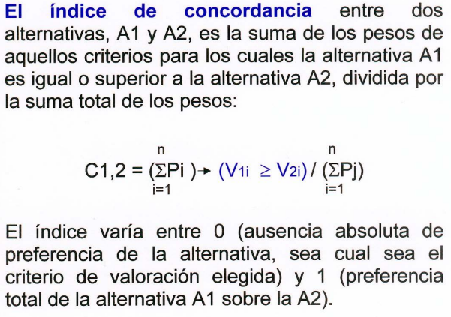
 |  |  |  |  | MÉTODO ELECTRE
 |  |  |  |  | Matriz de concordancia
 |  |  |  |  |  | A0 | A1 | A2 | A3 | A4
 |  |  |  |  | A0 | X | 0.8 | 0.8 | 0.8 | 0.8
 |  |  |  |  | A1 | 0.69 | X | 0.81 | 0.83 | 0.79
 |  |  |  |  | A2 | 0.73 | 0.96 | X | 0.91 | 0.93
 |  |  |  |  | A3 | 0.69 | 0.97 | 0.95 | X | 0.95
 |  |  |  |  | A4 | 0.69 | 0.94 | 0.93 | 0.93 | X

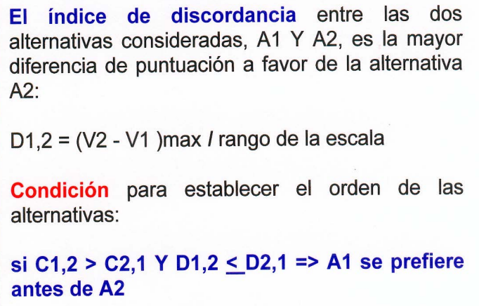
 |  |  |  |  | MÉTODO ELECTRE
 |  |  |  |  | Matriz de discordancia
 |  |  |  |  |  | A0 | A1 | A2 | A3 | A4
 |  |  |  |  | A0 | X | 1 | 1 | 1 | 1
 |  |  |  |  | A1 | 1 | X | 0.25 | 0.5 | 0.25
 |  |  |  |  | A2 | 0.75 | 0 | X | 0.25 | 0.25
 |  |  |  |  | A3 | 1 | 0.25 | 0.25 | X | 0.5
 |  |  |  |  | A4 | 0.75 | 0.25 | 0.25 | 0.5 | X

 |  |  |  |  | MÉTODO ELECTRE
 |  |  |  |  | Matriz de ordenación
 |  |  |  |  |  | A0 | A1 | A2 | A3 | A4
 |  |  |  |  | A0 | X | A0 | A2 | A0 | A4
 |  |  |  |  | A1 | X | X | A2 | A3 | A4
 |  |  |  |  | A2 | X | X | X | A3 | A4
 |  |  |  |  | A3 | X | X | X | X | A3
 |  |  |  |  | A4 | X | X | X | X | X

